Koordinaten
Koordinaten
1) Koordinaten einfügen
-> Über = übergeordnetes System
-> Daten werden auf die Reiter "Pkt.Skizze1 - 10" übernommen
2) Daten prüfen
Liste erweiterbar -> dann neue Reiter hinzufügen und Zellenbezug anpassen
 |  | übergeordnetes System |  |  | VA-System |  |  | allgemeine Angaben
 | regionale Kennung | Rechtswert | Hochwert | Höhe | Rechtswert | Hochwert | Höhe | Strecke-Nr. | Strecke | km + m | seitliche Lage | Betriebsstelle
1
2
3
4
5
6
7
8
9
10

Drop Down Menüs
- Vermarkungsart
- Punktstatus nach BIM
- übergeordnetes System Lagesystem
- übergeordnetes System Höhensystem

Pkt.-Skizze-Beispiel
 |  |  | Punkt-ID / | 8004
 |  |  | regionale Kennung:

Vermarksungsart: |  | Bolzen | Strecke-Nr.: | 4700
Punkstatus nach BIM |  | VA | Strecke | Adorf - B-Stadt
Übergeordnetes Koordinatensystem |  |  | km + m: | 27,6+36,9
Lagesystem: |  | DB_REF2016 | seitliche Lage: | rechts 3,5 m
Höhensystem: |  | DB_REF2016 | Betriebsstelle:

Punkt vermarkt: |  |  | Beschreibung bestätigt/aktualisiert
Firma X/01.01.2025 |  |  | Firma/Datum

Anmerkungen:

Koordinaten
 | Rechtswert |  | Hochwert | Höhe
Üb. Koords. | 4517818.3400 |  | 5687864.5290 | 99.2193
VA-System | 4996.3955 |  | 9982.7017 | 99.2193

Bilder vom Punkt mit Vermarkungsträger
 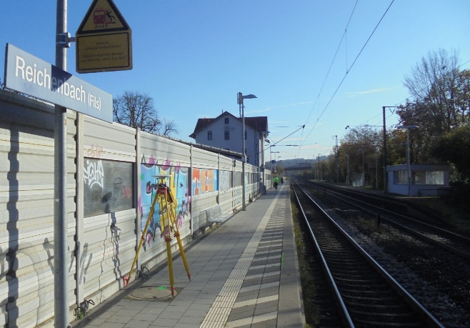

DB InfraGO AG | GB Personenbahnhöfe | Baumanagement

